关系图
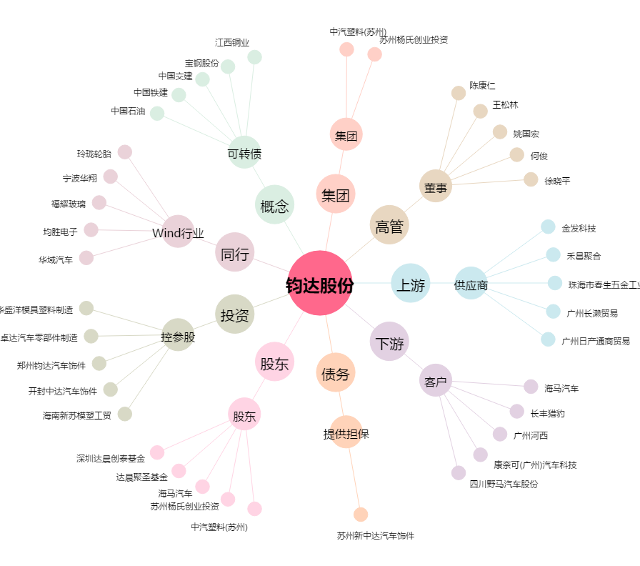
钧达股份[002865.SZ] - 关系概览图

